ScreenID
Screen Items Denifition |  |  |  |  |  |  |  | System |  |  | Gateway v3.0 |  |  |  |  | Sub-System |  | System |  |  |  |  |  |  | Created Date |  | 2019-10-15 |  | Author | luannd
 |  |  |  |  |  |  |  | ScreenId |  |  | SYSTEM_CONFIG |  |  |  |  | ScreenName |  | System config |  |  |  |  |  |  | Upd Date |  | 2019-10-16 |  | Updater | luannd

SYSTEM_CONFIG：System config

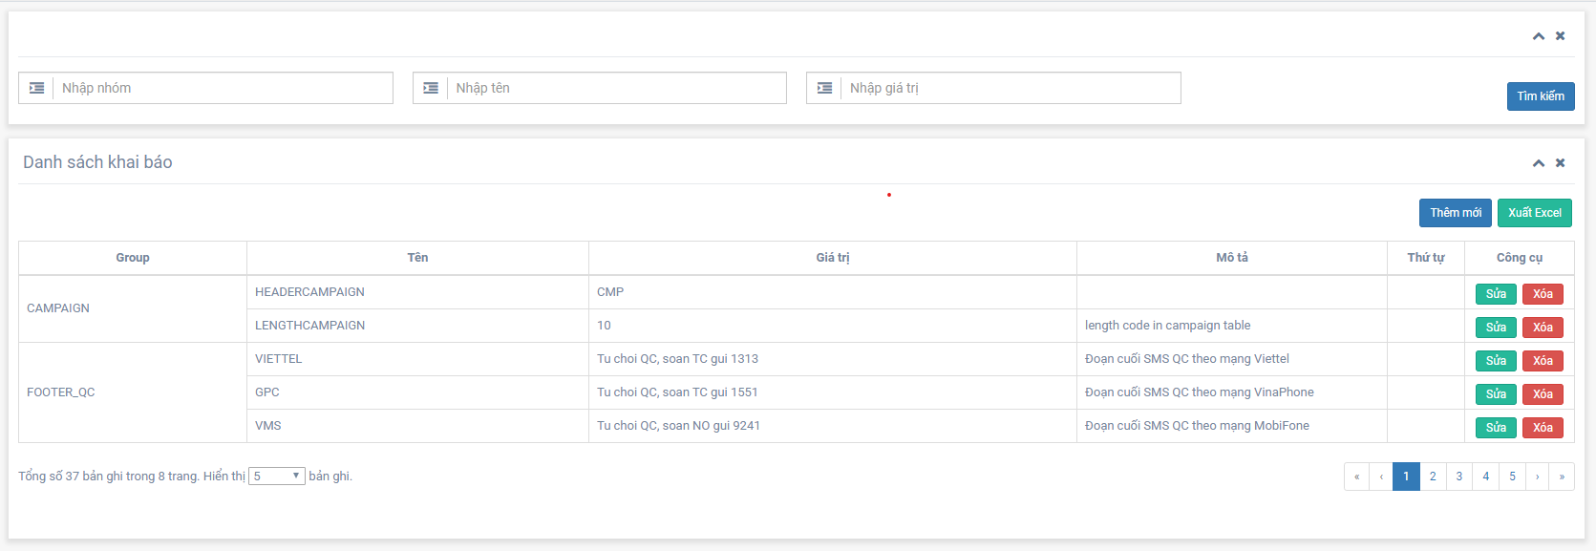

1
2
3
4

5
6
7

8
9

10
11
12
13

Hiển thị khởi tạo

 |  | Set giá trị trong các field dưới đây

 |  | ID | Fields |  |  |  | Initial Value |  |  |  |  | Type |  | Update Mode |  |  |  |  |  | Enable/Disable |  | Note
 |  | 1 | Nhóm |  |  |  | null |  |  |  |  | Text box |  | [SYS_VAR].[VAR_GROUP] |  |  |  |  |  | Enabled |  | -
 |  | 2 | Tên |  |  |  | null |  |  |  |  | Text box |  | [SYS_VAR].[VAR_NAME] |  |  |  |  |  | Enabled |  | -
 |  | 3 | Giá trị |  |  |  | null |  |  |  |  | Text box |  | [SYS_VAR].[VAR_VALUE] |  |  |  |  |  | Enabled |  | -
 |  | 5 | Danh sách khai báo |  |  |  | List object |  |  |  |  | Table View |  |  |  |  |  |  |  | Enabled |  | -
 |  | 10 | Tổng số |  |  |  | Số lượng bản ghi trong SYS_VAR |  |  |  |  | Text View |  |  |  |  |  |  |  | Enabled |  | -
 |  | 11 | Số trang |  |  |  | Dựa theo Tổng số và Số bản ghi |  |  |  |  | Text View |  |  |  |  |  |  |  | Enabled
 |  | 12 | Số bản ghi |  |  |  | 5 |  |  |  |  | Dropdown list |  |  |  |  |  |  |  | Enabled |  | OFF (FALSE) = アカウントが有効 (F_ACCOUNT_STATUS = 0)
 |  | 13 | Trang hiện tại |  |  |  | 1 |  |  |  |  | Button |  |  |  |  |  |  |  | Enabled |  | ※Tham khảo phần chi tiết bên dưới

Items màn hình
ID |  |  | Fields |  |  |  | Mô tả |  |  |  |  | Type |  |  | Type Input |  | Max Size |  | Min Size |  | Object |  | Field Name |  |  |  |  | Note
 | 1 |  | Nhóm |  |  |  | Nhóm SYS_VAR |  |  |  |  | Text box |  |  | Text |  | 255 |  | 0 |  | SYS_VAR |  | VAR_GROUP
 | 2 |  | Tên |  |  |  | Tên key SYS_VAR |  |  |  |  | Text box |  |  | Text |  | 255 |  | 0 |  | SYS_VAR |  | VAR_NAME |  |  |  |  | Update Mode -> "更新"
 | 3 |  | Giá trị |  |  |  | Giá trị SYS_VAR |  |  |  |  | Text box |  |  | Text |  | 255 |  | 0 |  | SYS_VAR |  | VAR_VALUE
 | 4 |  | Tìm kiếm |  |  |  |  |  |  |  |  | Button |  |  | - |  | - |  | - |  | - |  | -
 | 5 |  | Danh sách khai báo |  |  |  | Danh sách các key |  |  |  |  | Table View |  |  | - |  | - |  | - |  | SYS_VAR |  | -
 | 6 |  | Thêm mới |  |  |  |  |  |  |  |  | Button |  |  | - |  | - |  | - |  | - |  | -
 | 7 |  | Xuất Excel |  |  |  |  |  |  |  |  | Button |  |  | - |  | - |  | - |  | - |  | -
 | 8 |  | Sửa |  |  |  |  |  |  |  |  | Button |  |  | - |  | - |  | - |  | - |  | -
 | 9 |  | Xóa |  |  |  |  |  |  |  |  | Button |  |  | - |  | - |  | - |  | - |  | -
 | 10 |  | Tổng số |  |  |  |  |  |  |  |  | Text View |  |  | Number |  | 20 |  | 0 |  | - |  | -
 | 11 |  | Số trang |  |  |  |  |  |  |  |  | Text View |  |  | Number |  | 20 |  | 0 |  | PAGINATION |  | TOTALROW
 | 12 |  | Số bản ghi |  |  |  |  |  |  |  |  | Dropdown list |  |  | Number |  | 20 |  | 0 |  | PAGINATION |  | PAGESIZE
 | 13 |  | Trang hiện tại |  |  |  |  |  |  |  |  | Button |  |  | Number |  | 20 |  | 0 |  | PAGINATION |  | PAGEINDEX

Chi tiết hành động

 | (1) ⑥ Tìm kiếm
 |  | Lấy giá trị từ [VAR_GROUP], [VAR_NAME], [VAR_VALUE] sử dụng [SYS_VAR].ID làm KEY và được hiển thị theo thứ tự tăng dần của thứ tự hiển thị.

 |  | ▼ Sample SQL - Lấy list giá trị tìm kiếm
 |  | SELECT * FROM SYS_VAR where lower(nvl(var_group, '$#')) like lower(v_var_group) and lower(nvl(var_name, '$#')) like lower(v_var_name) and lower(nvl(var_value, '$#')) like lower(v_var_value) order by VAR_GROUP, ORDER_NUM;

 | (2) ⑥ Role list box-Value change event
 |  | Khi giá trị được thay đổi trong role list box, thông báo xác nhận sẽ được hiển thị, xác nhận xem có chuyển sang giá trị mặc định liên kết vs role code ở phần "⑱ 権限設定チェックボックス” ko?

 |  | ▼ 処理フロー
 |  | sheet |  |  | 概要
 |  | process (1) |  |  | Xử lý khi thay đổi giá trị role

 | (3) ⑲ Button save
 |  | Khi click button save, đăng ký dữ liệu mới hoặc xử lý cập nhật dữ liệu được thực hiện.

 |  | ▼ 処理フロー
 |  | sheet |  |  | 概要
 |  | process (2) |  |  | Xử lý đăng kí mới hoặc update

 |  | ▼ バリデーション一覧
 |  | グループ (Group) |  |  | カテゴリー (Category) |  |  |  | # | 対象フィールド (Target fields) |  |  | チェック内容補足 - 日本語 (Detail - JP) |  |  |  |  |  |  |  | チェック内容補足 - Vietnamese (Detail - VN) |  |  | メッセージID (Message ID) |  | メッセージ内容 ※Vlookupで取得 (Message)
 |  | Requirement |  |  | 必須入力 |  |  |  | ④ | #N/A |  |  | - |  |  |  |  |  |  |  | - |  |  | WE-0201-001 |  | 未入力項目があります。
 |  |  |  |  |  |  |  |  | ⑥ | #N/A |  |  | - |  |  |  |  |  |  |  | -
 |  |  |  |  |  |  |  |  | ⑧ | #N/A |  |  | - |  |  |  |  |  |  |  | -
 |  |  |  |  |  |  |  |  | ⑩ | #N/A |  |  | - |  |  |  |  |  |  |  | -
 |  |  |  |  |  |  |  |  | ⑯ | #N/A |  |  | - |  |  |  |  |  |  |  | -
 |  |  |  |  |  |  |  |  | ⑱ | #N/A |  |  | Ít nhất 1 role đc chỉ định
 |  | Characters |  |  | 入力文字チェック |  |  |  | ④ | #N/A |  |  | Chỉ có thể nhập half width alphanumeric characters |  |  |  |  |  |  |  | Không được nhập half-width characters |  |  | WE-0201-002 |  | ユーザ名は半角英数のみ入力できます。
 |  |  |  |  |  |  |  |  | ⑥ | #N/A |  |  | Không thể nhập cột kí tự half width |  |  |  |  |  |  |  | Chỉ được nhập alphabet & numeric của half-width thôi |  |  | WE-0201-003 |  | 氏名に半角文字は入力できません。
 |  |  |  |  |  |  |  |  | ⑩ | #N/A |  |  | Tuân thủ theo password policy |  |  |  |  |  |  |  | cần follow password policy - https://prnt.sc/on2x01 |  |  | WE-0201-004 |  | パスワードは半角英字の大文字と小文字、半角数字をそれぞれ1文字以上含めた8文字以上で入力してください。
 |  | Duplication |  |  | 重複チェック |  |  |  | ⑧ | #N/A |  |  | Thống nhất trong cùng 1 hospital code |  |  |  |  |  |  |  | phải là unique character trong 1 bệnh viện (Hospital Code) |  |  | WE-0201-006 |  | 入力されたユーザ名はすでに登録済みです。

 |  | ▼ Field mapping (skip registration date, update date, etc)
 |  | 対象テーブル：T_TUSER (ユーザマスタ)
 |  | 新規更新 |  | テーブル (Table) |  | カラム (Table columns) |  |  | # | 対象入力フィールド (Target fields) |  |  | 更新内容補足 - 日本語 (Detail - JP) |  |  |  |  |  |  |  | 更新内容補足 - Vietnamese (Detail - VN)
 |  | C |  | T_TUSER |  | F_USERID |  |  | - | - |  |  | Giá trị được tạo tự động ở phía DB.
 |  | C |  |  |  | F_HOSPITAL_ID |  |  | - | - |  |  | "Set hospital ID của login user. ([T_TUSER]. [F_HOSPITALID]) "
 |  | C |  |  |  | F_USERNAME |  |  | ④ | #N/A |  |  | Chỉ có thể chỉnh sửa khi đăng ký. Không thể chỉnh sửa khi cập nhật.
 |  | CU |  |  |  | F_FULLNAME |  |  | ⑥ | #N/A |  |  | -
 |  | CU |  |  |  | F_ROLE_ID |  |  | ⑧ | #N/A |  |  | Set role ID được chọn trong listbox.
 |  | CU |  |  |  | F_DEPARTMENT |  |  | ⑫ | #N/A |  |  | -
 |  | CU |  |  |  | F_PASSWORD |  |  | ⑩ | #N/A |  |  | Hash password được nhập + gán salt key
 |  | CU |  |  |  | F_PASS_SALTKEY |  |  | ⑩ | #N/A |  |  | Set salt key của password
 |  | CU |  |  |  | F_FAIL_CNT |  |  | ⑮ | #N/A |  |  | "Xem luồng xử lý bên dưới; quá trình (3) "
 |  | CU |  |  |  | F_ACCOUNT_STATUS |  |  | ⑯ | #N/A |  |  | "Set các giá trị sau tùy thuộc vào ON/OFF checkbox ON (TRUE) = 1 OFF (FALSE) - 0

 |  | 対象テーブル：T_TUSER_PERMISSION (ユーザ別操作権限)
 |  | 新規更新 |  | テーブル (Table) |  | カラム (Table columns) |  |  | # | 対象入力フィールド (Target fields) |  |  | 更新内容補足 - 日本語 (Detail - JP) |  |  |  |  |  |  |  | 更新内容補足 - Vietnamese (Detail - VN)
 |  | C |  | T_TUSER_PERMISSION |  | F_PERMISSION_ID |  |  | - | - |  |  | Giá trị được tạo tự động ở phía DB.
 |  | C |  |  |  | F_HOSPITAL_ID |  |  | - | - |  |  | Set hospital ID của login user. ([T_TUSER]. [F_HOSPITALID]) "
 |  | C |  |  |  | F_USERID |  |  | - | - |  |  | Set user ID của đối tượng user đăng kí update
 |  | CU |  |  |  | F_PERMISSION_ID |  |  | ⑱ | #N/A |  |  | Set mỗi giá trị được chỉ định trong checkbox
 |  | CU |  |  |  | F_EDIT_PERMISSION |  |  | ⑱ | #N/A |  |  | Tương tự như trên

 |  | ▼ 操作権限の紐づけイメージ
HOME
COLLECT
PROGRESS
BULLETIN
GUIDANCE
MAINTENANCE
REPAIRS
STAFFS
Table: T_TPERMISSION

 | (4) ⑳ Button Delete
 |  | Khi click button delete sẽ hiển thị message confirm và tiến hành xóa data
 |  | ▼ 処理フロー
 |  | sheet |  |  | 概要
 |  | process (4) |  |  | Xử lý xóa

 |  | ▼ Sample SQL - Check tồn tại token key
 |  | SELECT IIF(COUNT(*) = 0, 0, 1) |  |  |  |  |  | // 0: Not login now , 1: Still login
 |  | FROM [T_TLOGINDEVICE]
 |  | WHERE [F_HOSPITAL_ID] = %1
 |  | AND [F_USERID] = %2
 |  | AND [F_EXPIRE_DATETIME] >= %3
 |  | %1 = ログイン時に指定した施設コードから施設IDを取得してセットする。 ( = [T_TUSER].[F_HOSPITAL_ID] của login user)
 |  | %2 = ログインユーザーのユーザID ( = [T_TUSER].[F_USERID] của login user)
 |  | %3 = サーバ現在日時 (DateTime.Now())

 |  | ▼ Sample SQL - ユーXóa user info
 |  | Tiến hành xóa logic
 |  | UPDATE FROM [T_TUSER]
 |  | SET [F_DELETEDTIME] = GETDATE() |  |  |  |  |  | // 現在時刻設定 (Set thời gian bây giờ)
 |  | , [F_DELETEDBY] = %1
 |  | WHERE [F_HOSPITAL_ID] = %2
 |  | AND [F_UNIQKEY] = %3
 |  | %1 = ログインユーザーID ( = [T_TUSER].[F_USERID] của login user)
 |  | %2 = ログイン時に指定した施設コードから施設IDを取得してセットする。 ( = [T_TUSER].[F_HOSPITAL_ID] của login user)
 |  | %3 = 編集対象ユーザID ( = [T_TUSER].[F_USERID] đang sửa trong màn hìn này

 | (5) ㉑ Cancel button
 | Khi click cancel button sẽ hiển thị message xác nhận nếu nội dung màn hình đã được chỉnh sửa.
 | (Tham khảo common specs để biết chi tiết.)
 | https://prnt.sc/on3sxt
 | → Trường hợp di chuyển màn hình, di chuyển đến màn hình trước (WE-0200: User list).
 | Tuy nhiên, nội dung hiển thị của màn hình trước đó (WE-0200: User list) được tìm kiếm lại bằng các điều kiện tìm kiếm trước khi chuyển sang màn hình (WE-0201: Edit user info).

process (1)
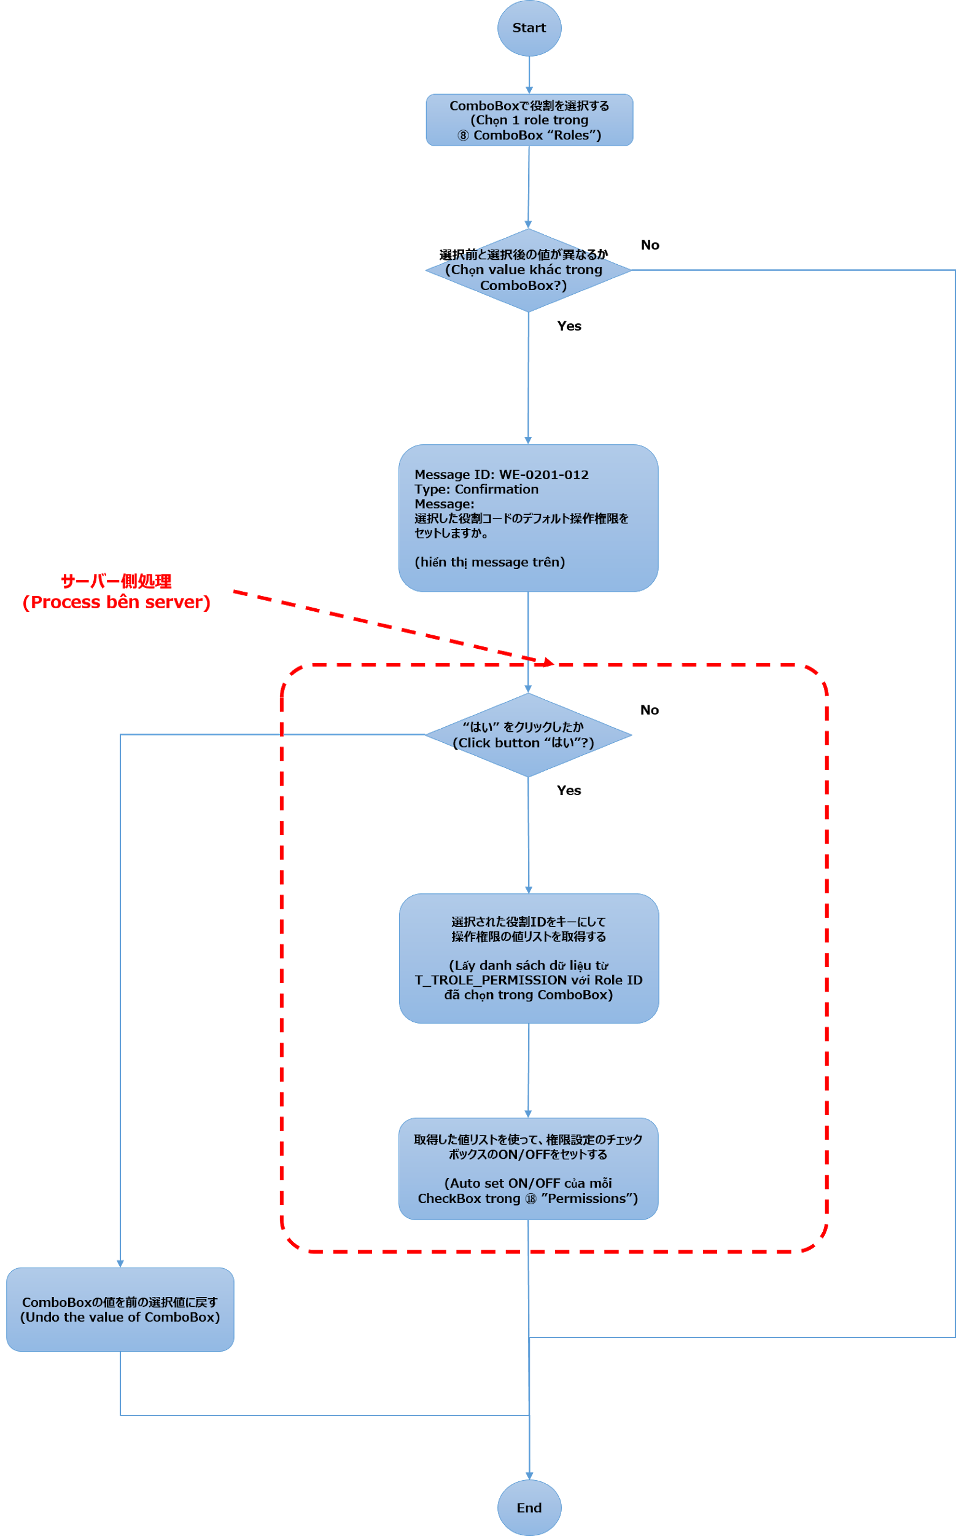
process (1) name | System | New GW v3 | Sub-System | User management | Created Date | 2019-03-26 | Author | cvxz
 | ScreenId | WE-0201 | ScreenName | Edit user information | Upd Date | 2019-08-05 | Updater | vxvcxv

処理フロー：役割リストボックス値変更時イベント（Change the selected value of role's listbox）

process (2)
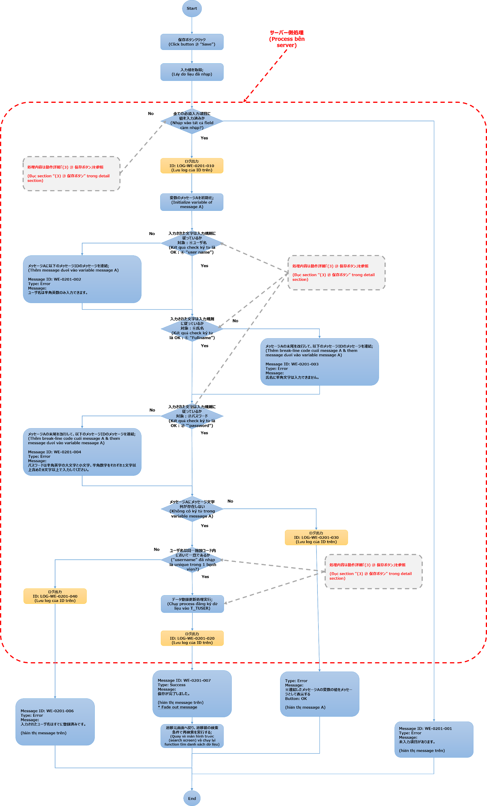
process (2) name | System | New GW v3 | Sub-System | User management | Created Date | 2019-03-26 | Author | cvxz
 | ScreenId | WE-0201 | ScreenName | Edit user information | Upd Date | 2019-08-05 | Updater | vxvcxv

処理フロー：保存ボタン処理（Register & Update process）

